Sheet1
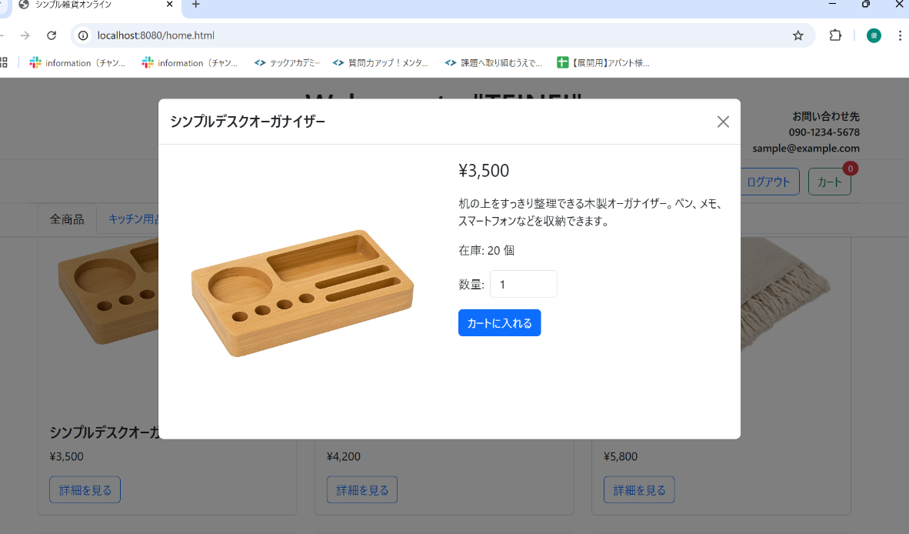
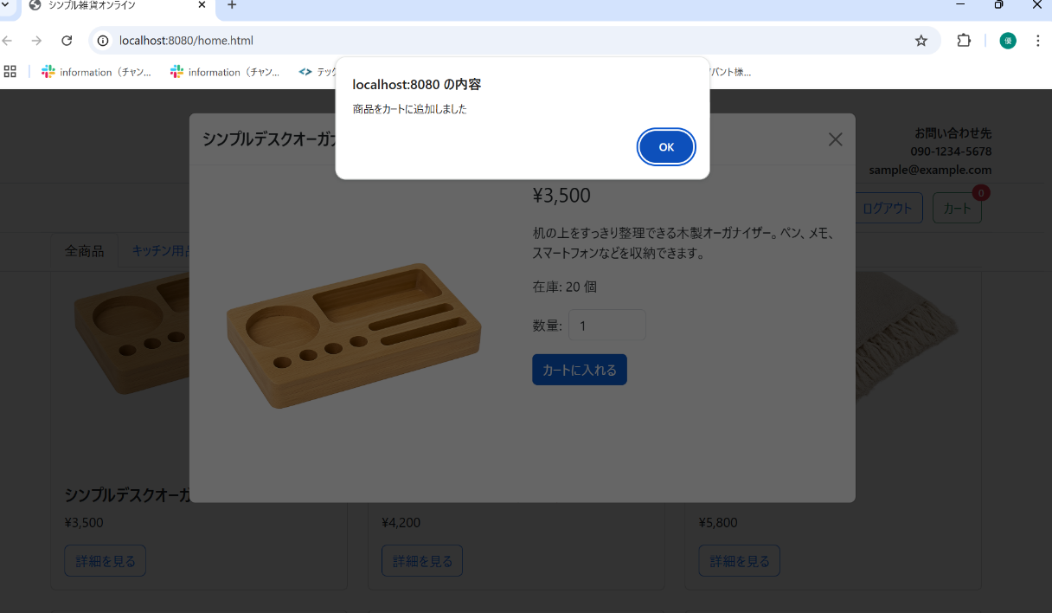
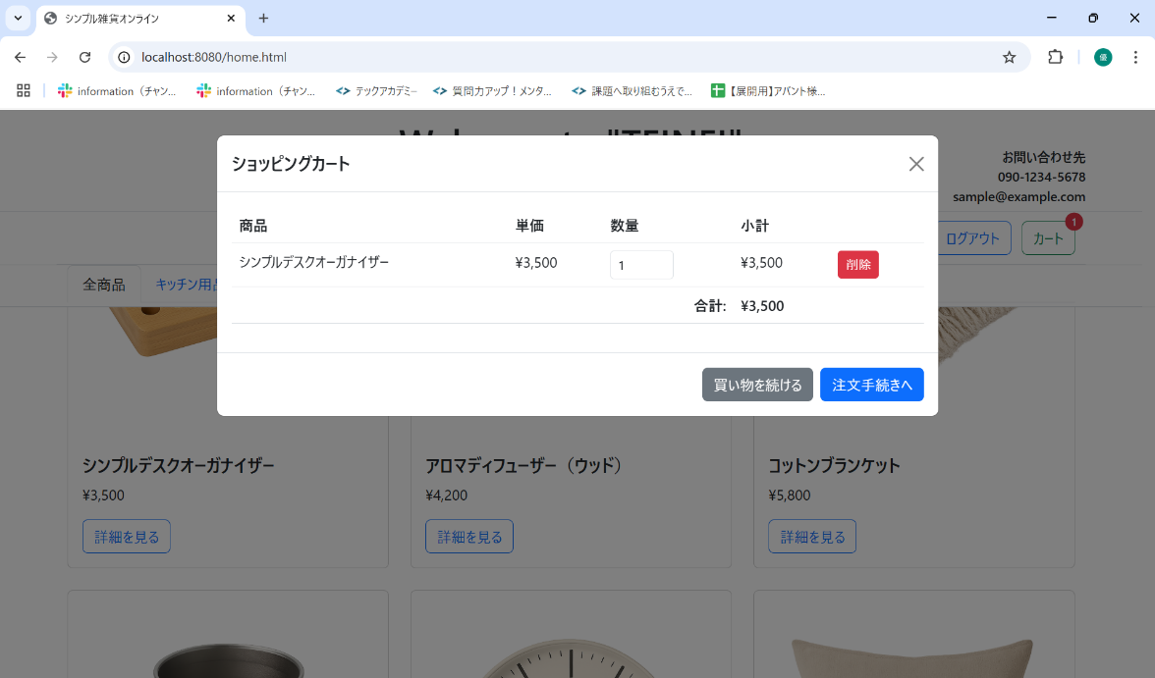
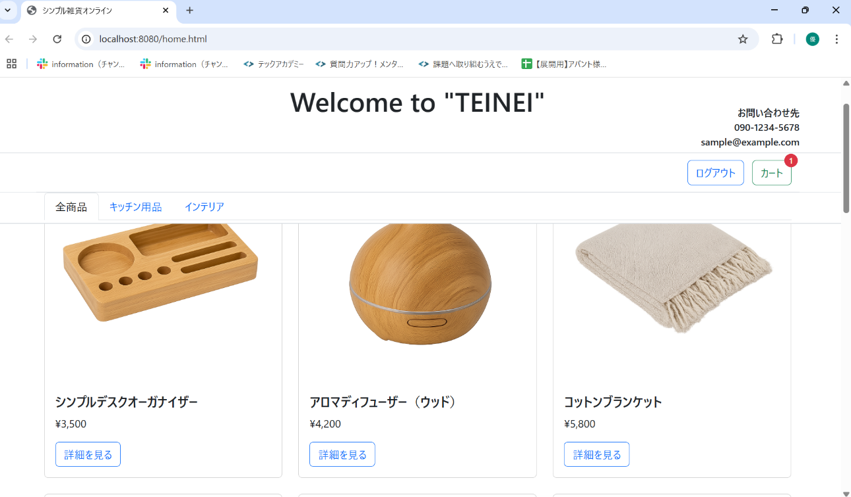
No. | テスト対象 | テスト種別 | 目的/観点 | 前提条件 | 操作手順 | 期待結果
ST-C-001 | カート追加 | 機能 | 商品詳細から商品をカートに追加できるか (1個) | シンプルデスクオーガナイザーの詳細モーダルが表示されている | 1. 数量"1. 数量が「1」であることを確認する。 2. 「カートに入れる」ボタンをクリックする。"が「1」であることを確認する。 | 1. 「商品をカートに追加しました」アラートが表示されること。 2. モーダルが閉じること。 3. 画面右上のカートアイコンのバッジ (cart-count) の数字が「1」になること。

